① 日次売上トレンド
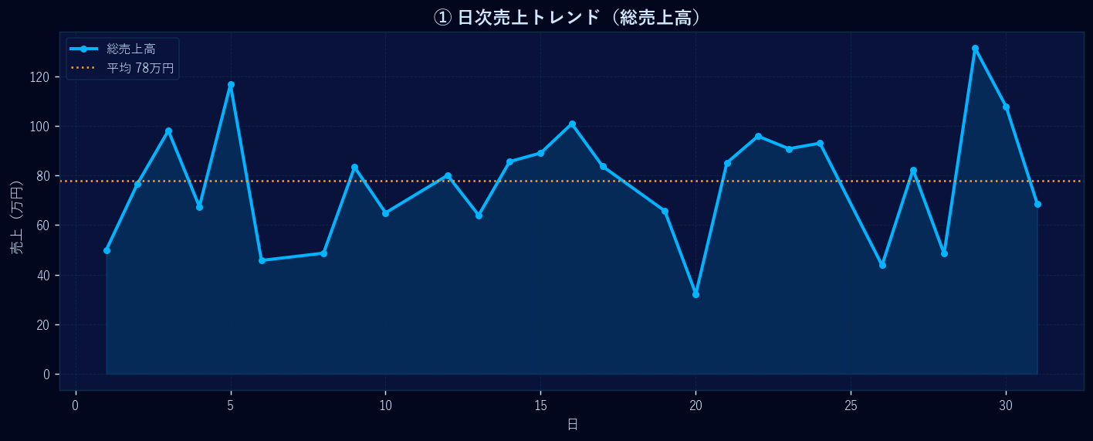
① 日次売上トレンド

② 曜日別 平均売上
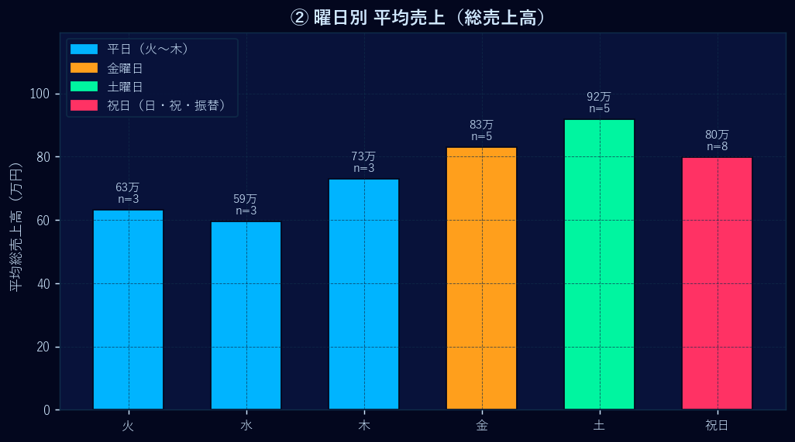
② 曜日別 平均売上

③ 支払方法別 構成
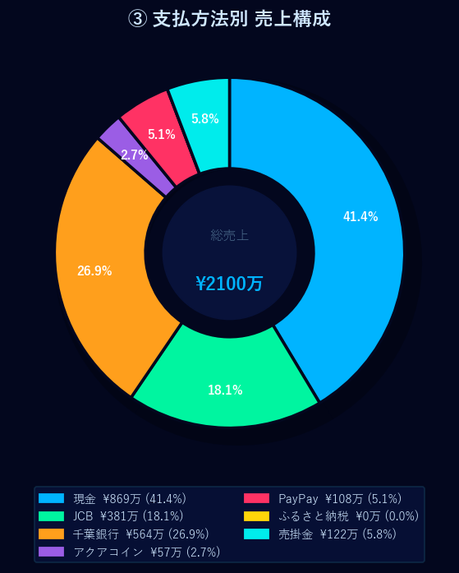
③ 支払方法別 構成

④ カテゴリ別 構成
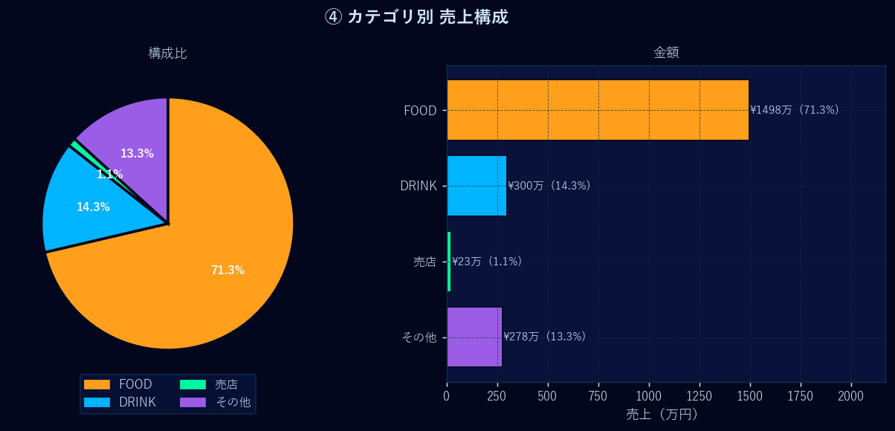
④ カテゴリ別 構成

⑤ 昼食 vs 夕食
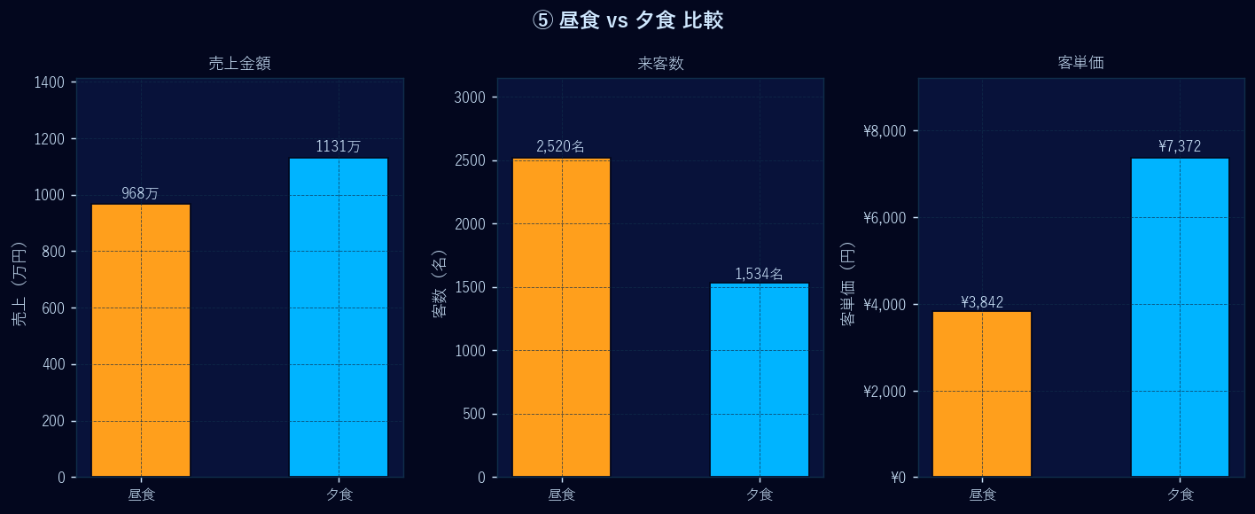
⑤ 昼食 vs 夕食

⑥ 天気別 売上分布
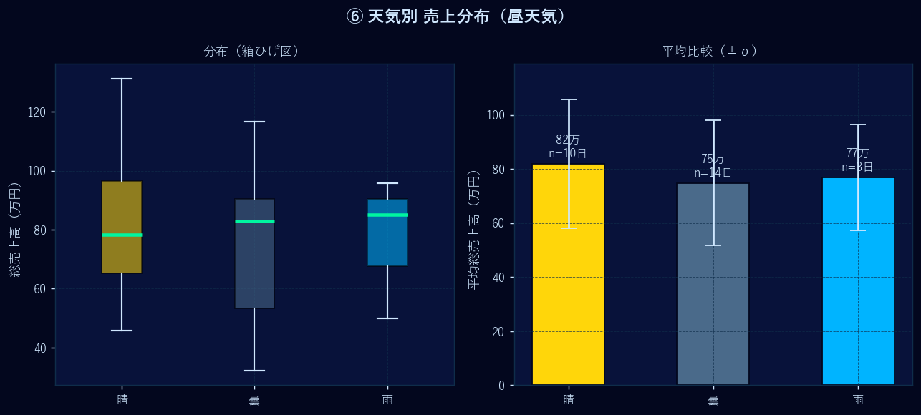
⑥ 天気別 売上分布

⑦ FOOD・DRINK ランキング
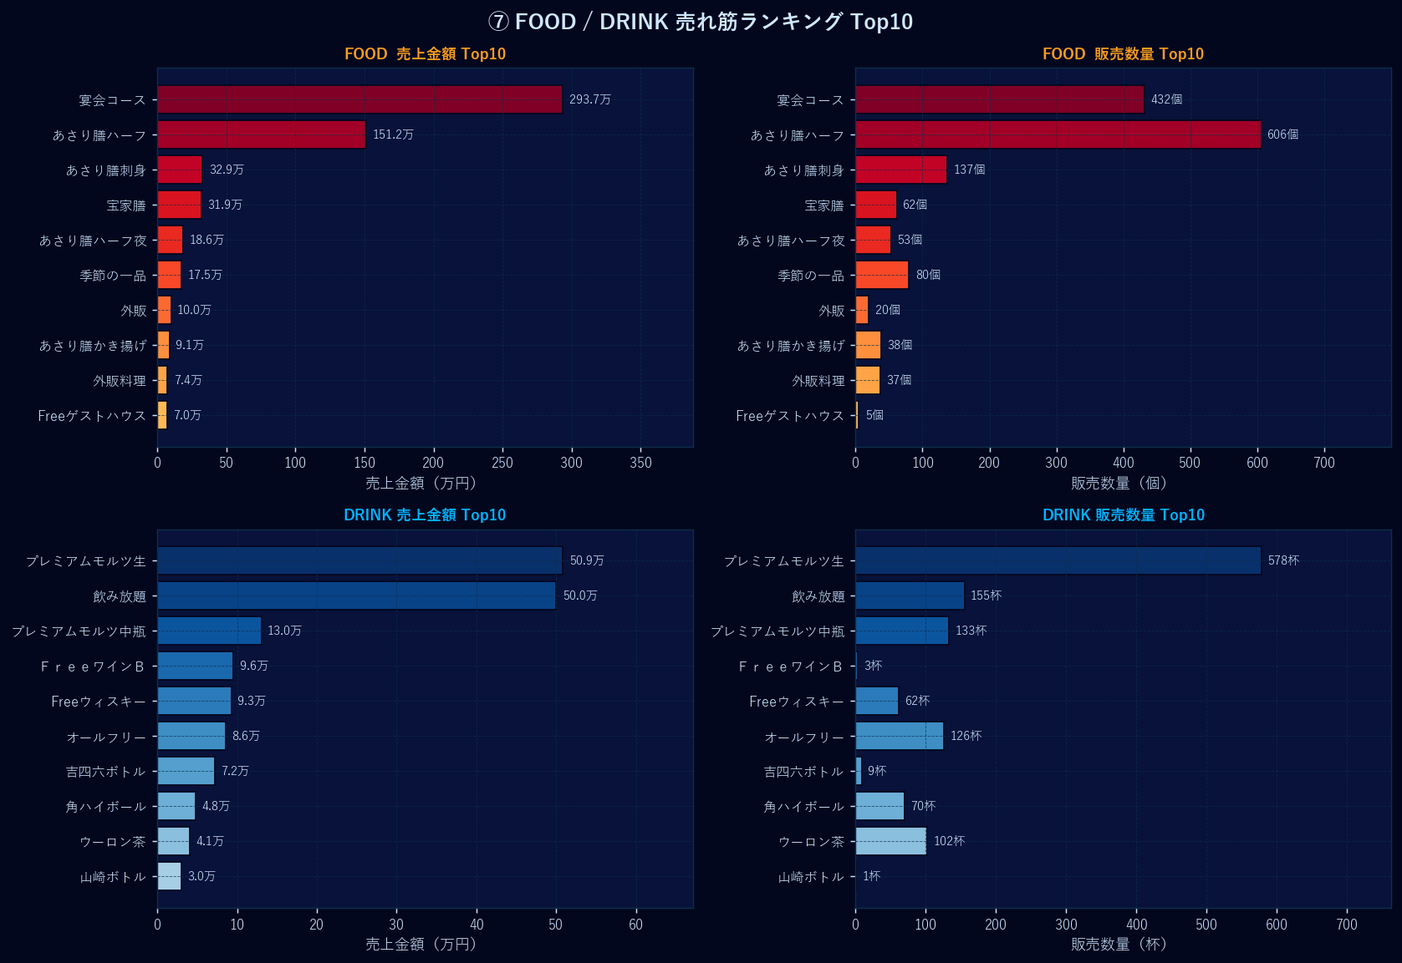
⑦ FOOD・DRINK ランキング

⑨ 客単価 日次推移
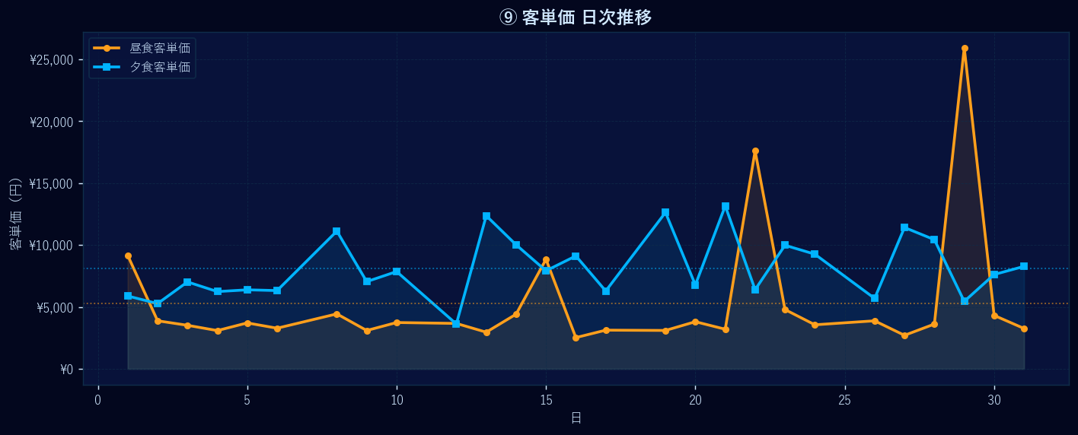
⑨ 客単価 日次推移

